Sheet1
 | 哈工大（深圳）大疆Robomasters比赛物资购买管理表
序号 | 时间 | 物件名称 | 用途 | 型号规格描述 | 购买方式详细描述 | 其他附加信息描述 | 有无发票 | 数量 | 单价/元 | 总价/元 | 付款人 | 附图
1 | 2016.12 | 铝合金切割 | 制作补给站 |  | 平山村明润发不锈钢 |  | 无 | 5 | 10 | 50 | 张屹潇
2 | 2016.12 | 无线透传模块 |  | 贴片无线收发模块nrf24l01+ | 深圳市高车坝科技有限公司 地址：深圳市福田区福田街道福星路福群楼10栋104 |  | 有 | 2 | 8.25 | 17 | 陈冬强
3 | 2016.12 | 摩擦轮 | 制作机器人发炮装置 |  | 桂林理工大学唐斌耀（QQ：850263304，电话18677381679） |  | 无 | 4 |  | 270 | 樊凌风
4 | 2016.12 | 联轴器 | 制作步兵车底盘 | AL5-26-25-09-10D | 淘宝链接http://c.b1za.com/h.2Zu7tt?cv=LQ4NSUO13D&sm=9c415d |  | 有 | 4 | 51 | 240 | 马家威
 |  | 铝合金方管 | 制作步兵车底盘 |  | 淘宝链接http://c.b1za.com/h.2ZuluG?cv=AT52SUO9Lc&sm=417d25 |  | 有发票 |  |  | 158
 |  | 合页 | 制作步兵车底盘 |  | 淘宝链接http://c.b1za.com/h.2ZA8KW?cv=6d5ASUynQ4&sm=00488e |  | 无发票，有收据 |  |  | 25.2
 |  | 螺丝 |  |  | 深圳市南山区华通五金店 |  | 有 |  |  | 140
5 | 2016.12 | 避震器 | 制作底盘 |  | 京东链接https://item.m.jd.com/product/10678451598.html?resourceType=jdapp_share&resourceValue=Qqfriends&utm_source=iosapp&utm_medium=appshare&utm_campaign=t_335139774&utm_term=Qqfriends |  | 有发票 |  |  | 120 | 姚广
 |  | 螺丝 |  |  | 淘宝链接http://c.b1za.com/h.2ZFoJ5?cv=mMYFSUnZPQ&sm=cdc079 | 螺丝各个型号都在同一家淘宝店购买 | 有 |  |  | 88.7
6 | 2016.12 | 轴承 |  | 6801；6901；6702 | 深圳市南山区雄达五金店 |  | 有 | 16；4；4 | 6；6；10 | 160 | 柴培林
 |  | 材料费 | 加工机器人的零件 |  | 深圳博通精密机电有限公司 地址:深圳南山区大学城南门平山村大园工业区13栋3楼 |  | 暂无（零件加工完发票一起给） |  |  | 1500
 | 2017.01 | 螺纹杆、锁紧螺母 | 制作无人机抓取装置 | 螺纹杆M4*250mm 锁紧螺母M4 | 淘宝链接http://c.b1za.com/h.20HSnu?cv=aCOpSTSX1S&sm=a591de |  | 有 |  |  | 34.2
7 | 2017.01 | ARM仿真器 |  |  | 深圳华强北 |  | 有 | 2 | 75 | 150 | 洪艺
 |  | 集成块 |  | STC89C51/15W4K16S6 |  |  | 有 | 2/2 |  | 31.8
 |  | 螺钉 |  | 2X8；4X8；4X12；4X14；内六角6X12 |  |  | 无发票，有收据 | 每种50个 |  | 70
 |  | USB线 |  |  |  |  | 无发票，有收据 | 3 | 3 | 9
8 | 2017.01 | 安全尼龙网 | 试飞无人机 | 2.9 (高）*32（长）送100米绳子 | 淘宝链接： | 无 | 有（发票已经给主席） | 1 | 278 | 278 | 孙路伟
 | 2017.01 | 木板 | 场地制作 | 各种尺寸 |  |  |  | 5种 | 各种尺寸 | 3400 |  | 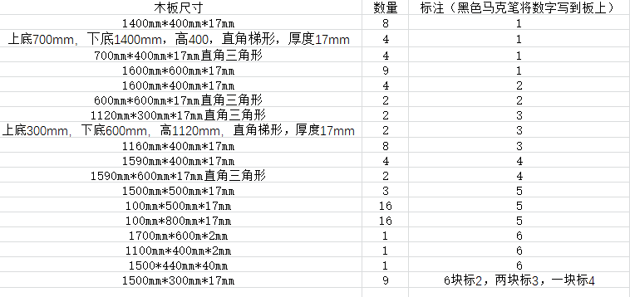
 | 2017.01 | 泡沫筒 | 制作停机立柱 |  |  |  |  |  |  | 180
 | 2017.02 | 红色LED灯带 |  |  | https://item.taobao.com/item.htm?spm=a1z09.2.0.0.vv4tGm&id=40028035511&_u=n2msntlpaa19 |  |  |  |  | 5.9
 | 2017.02 | 红色玻璃膜 |  |  |  |  |  |  |  | 10.08
9 | 2017.01 | 螺丝 | 底盘轮子组装 | M6 | 深圳市南山区通用螺丝店 |  | 无发票，有收据 |  |  | 12 | 张屹潇
10 | 2017.02 | 最小系统版 开发板 | 步兵车的主控器 | STM32F405R | 淘宝链接https://item.taobao.com/item.htm?spm=a1z09.2.0.0.eI1OJp&id=528837718347&_u=91sp1m5l4e00 |  | 有发票 | 5 | 100 | 500 | 660.1元 朱二磊 | 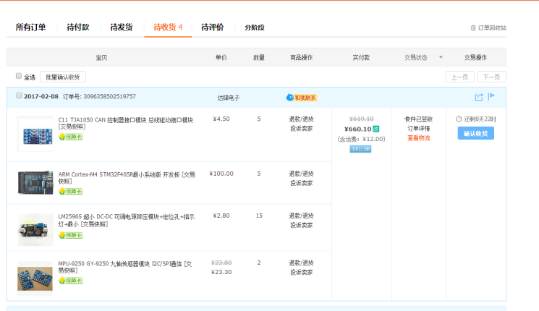
 |  | CAN 控制器接口模块 | 主控器的通信模块 | C11 TJA1050 | 淘宝链接：https://item.taobao.com/item.htm?spm=a1z09.2.0.0.eI1OJp&id=537016815292&_u=91sp1m5la2f3 |  |  | 5 | 4.5 | 22.5
 |  | 超小 DC-DC 可调电源降压模块 | 电源模块 | LM2596S | 淘宝链接：https://item.taobao.com/item.htm?spm=a1z09.2.0.0.eI1OJp&id=21268775324&_u=91sp1m5l5888 |  |  | 15 | 2.8 | 42
 |  | 九轴传感器模块 I2C/SPI通信 | 步兵战车角度，位置传感器 | MPU-9250 GY-9250 | 淘宝链接：https://item.taobao.com/item.htm?spm=a1z09.2.0.0.eI1OJp&id=39806540026&_u=91sp1m5leede |  |  | 2 | 23.3 | 46.6
11 | 2017.02 | 高尔夫球 | 制作英雄机器人抓弹装置 |  | https://item.taobao.com/item.htm?spm=a1z09.2.0.0.Dx7vHQ&id=520040362138&_u=g28bnmvr54bc |  | 无发票 | 50 |  | 30 | 柴培林
 |  | 轴承 |  |  | 淘宝链接https://detail.tmall.com/item.htm?id=42358556134&spm=a1z09.2.0.0.BXfSt0&_u=o28bnmvreaec |  | 有发票 |  |  | 140.5
 |  | 涵道电机加电调 | 制作英雄机器人 |  | 淘宝链接https://item.taobao.com/item.htm?spm=a1z09.2.0.0.SoysbA&id=37435389114&_u=l28bnmvr467a |  | 有发票 |  |  | 979
 |  | 大摩擦轮电机加电调 | 制作英雄机器人 |  | 淘宝链接https://item.taobao.com/item.htm?spm=a1z09.2.0.0.SoysbA&id=545318319598&_u=l28bnmvr2f17 |  | 有发票 |  |  | 554
 |  | 碳纤维板 | 制作底盘 |  | https://item.taobao.com/item.htm?spm=a1z09.2.0.0.sDxNd5&id=42300931619&_u=g28bnmvrb4b7 |  | 有发票 |  |  | 650
 |  | 电子元器件 | 激光瞄准器 |  | 淘宝链接https://detail.tmall.com/item.htm?id=42943220383&spm=a1z09.2.0.0.8yGu7F&_u=p28bnmvre189 |  | 有发票 |  |  | 23.6
 |  | 摄像头 |  |  | 淘宝链接https://item.taobao.com/item.htm?spm=a1z09.2.0.0.8yGu7F&id=37769440114&_u=p28bnmvr8481
 |  | 避震器 |  |  | 淘宝链接https://item.taobao.com/item.htm?spm=a1z09.2.0.0.8yGu7F&id=43084484598&_u=p28bnmvr64cb |  | 无发票，有收据 |  |  | 226.4
 |  | 铰链 |  | 236-2 | 淘宝链接https://item.taobao.com/item.htm?spm=a1z09.2.0.0.8yGu7F&id=38275127122&_u=p28bnmvrbe1a |  | 无发票，有收据 |  |  | 38.2

12 | 2017.02 | 螺钉螺母 |  |  | https://shftwj.taobao.com/?spm=2013.1.1000126.d21.qT5H1d |  | 有发票 |  |  | 350 | 吴开放
 |  | 丝杠 |  |  | https://shop125571080.taobao.com/shop/view_shop.htm?spm=a1z09.2.0.0.J87mcl&user_number_id=2572750080 |  | 有发票 |  |  | 172
 |  | 拨弹电机 |  |  | https://robotpower.taobao.com/shop/view_shop.htm?spm=a1z09.2.0.0.J87mcl&user_number_id=64920294 |  | 有发票 |  |  | 89
13 | 2017.02 | 避震器 |  |  | 淘宝链接https://item.taobao.com/item.htm?id=43084484598 |  | 无发票，有收据 |  |  | 61 | 姚广
 |  | 软管 |  |  | 淘宝链接https://item.taobao.com/item.htm?id=542262260601 |  | 无发票 |  |  | 84
14 | 2017.02 | 弹簧 | 加弹装置 |  | 淘宝链接https://item.taobao.com/item.htm?spm=a230r.1.14.20.BJCuLD&id=521028037827&ns=1&abbucket=16#detail |  | 无发票 |  |  | 15 | 王月阳
 |  | 弹簧 | 加弹装置 |  | https://item.taobao.com/item.htm?spm=a230r.1.14.94.OZW5RE&id=39975252530&ns=1&abbucket=16#detail |  | 无发票 |  |  | 20
15 | 2017.02 | 直线光轴 | 制作英雄机器人 |  | 淘宝链接https://zj-wz.taobao.com/index.htm?spm=2013.1.w5002-10048064248.2.ixzKls |  | 有发票 |  |  | 93 | 洪艺
16 | 2017.02 | 驱动器 |  |  | 淘宝链接https://item.taobao.com/item.htm?_u=n10uujsje991&id=42039723111 |  | 无发票 |  |  | 37 | 陈冬强 | 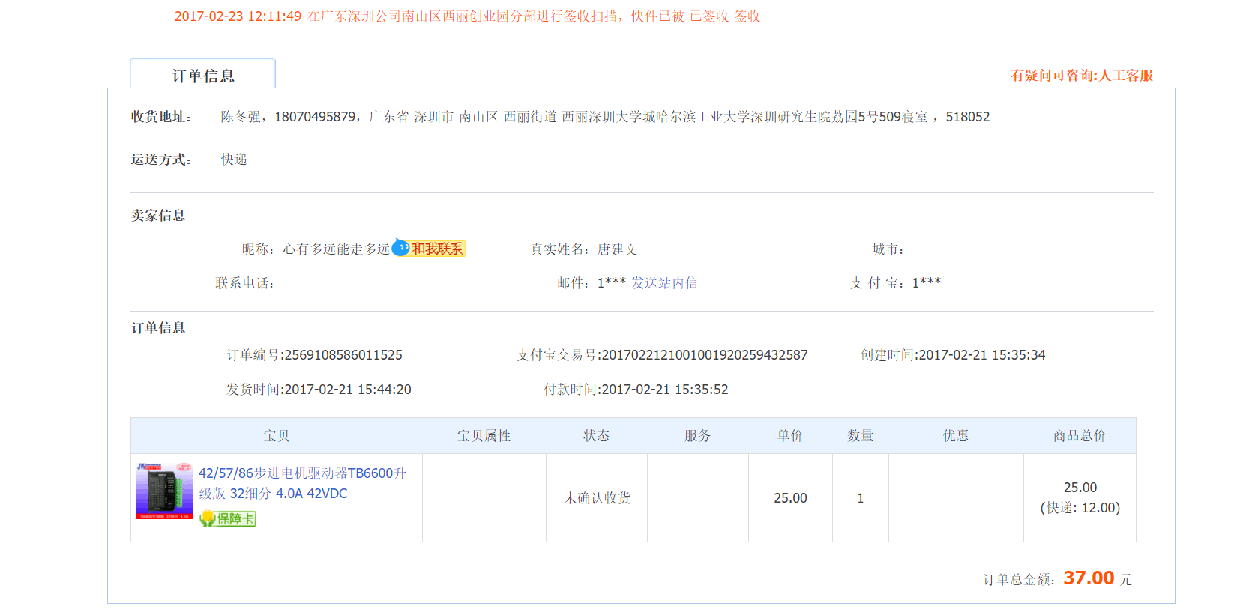
17 | 2017.02 | 电机加螺纹杆 | 制作英雄机器人底盘 |  |  |  | 有发票 |  |  | 339 | 樊凌风
18 | 2017.02 | 内存卡 | 无人机 |  |  |  | 有发票 |  |  | 105.7 | 尹振国
 |  | 摄像头 | 无人机 |  |  |  | 有发票 |  |  | 55
19 | 2017.02 | 塑料软管 | 制作英雄机器人 |  | 淘宝链接https://item.taobao.com/item.htm?spm=a1z09.2.0.0.wYNLhQ&id=539906079558&_u=p2osqi7a833e&qq-pf-to=pcqq.c2c |  | 无发票 |  |  | 23.4 | 谢胜 | 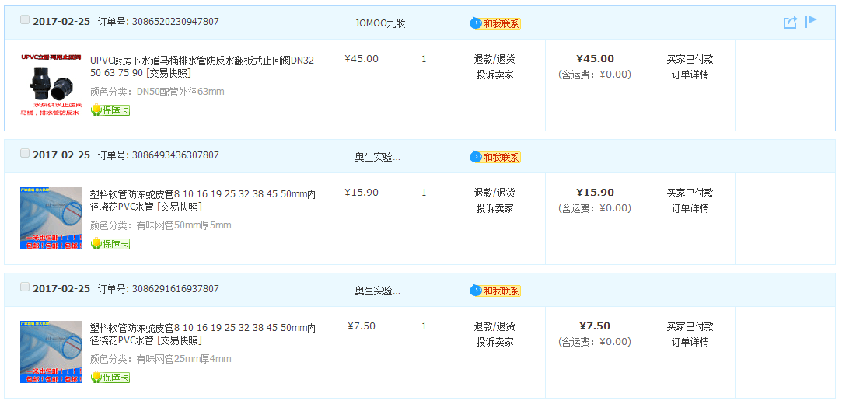
 |  | 止回阀 |  |  | 淘宝链接https://item.taobao.com/item.htm?spm=a1z09.2.0.0.wYNLhQ&id=529313102071&_u=p2osqi7a5d7f&qq-pf-to=pcqq.c2c |  |  |  |  | 45

